界面&功能
界面相关 |  |  |  |  | 功能规则

 | 功能入口
 | 主界面点击聊天按钮打开聊天小窗口
 | 点击聊天小窗口打开聊天界面
 | 聊天小窗口
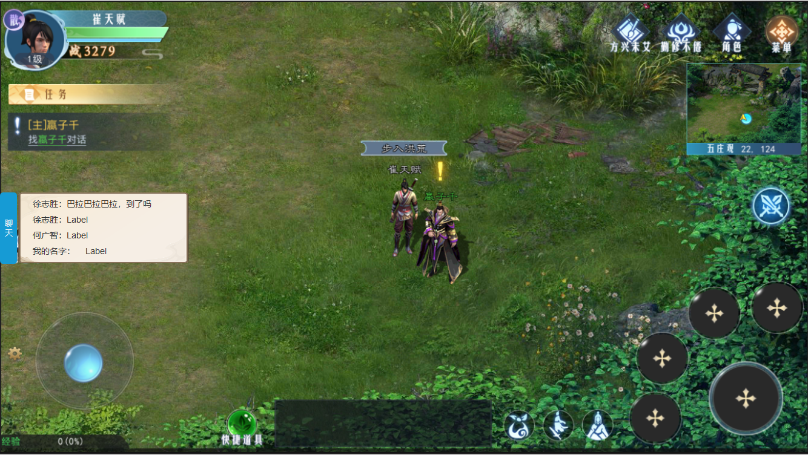

 |  | 1 | 聊天按钮及小窗口 |  | 1 | 聊天按钮及小窗口
 |  |  | ▶ | 显示玩家名字和聊天内容 |  | ▶ | 点击聊天按钮，展开聊天小窗口，再次点击关闭小窗口
 |  |  |  |  |  | ▶ | 聊天小窗口显示当前聊天内容，点击窗口展开聊天界面。

1

 | 聊天界面

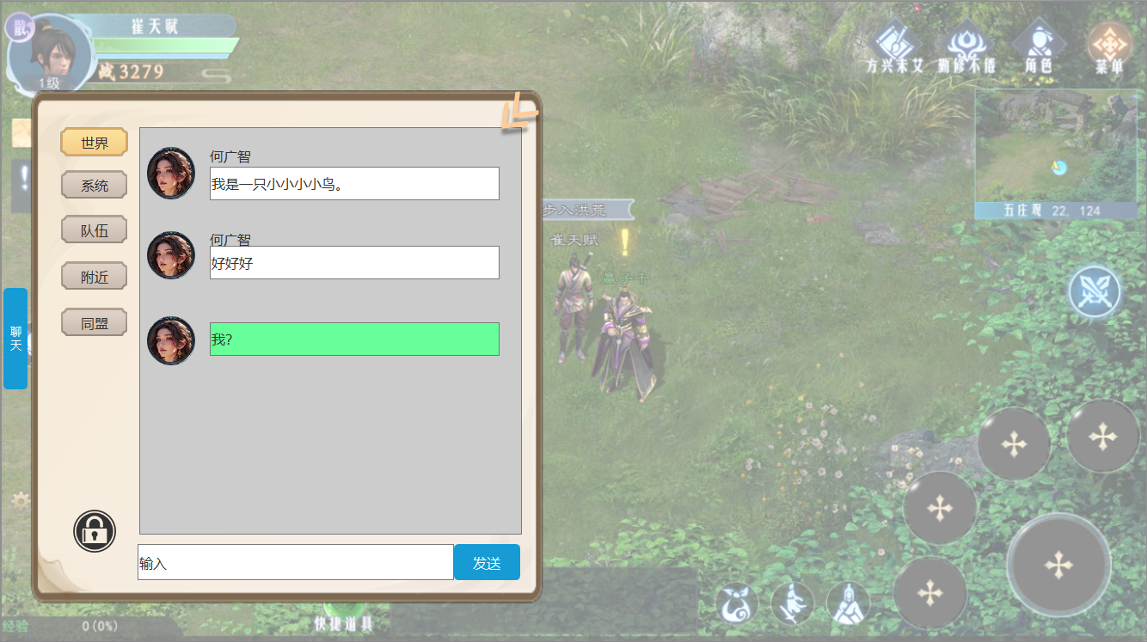
1
6
2
3
 |  | 1 | 聊天界面 |  | 1 | 聊天界面。
 |  | 2 | 聊天页签栏 |  | 2 | 页签栏
 |  |  | ▶ | 页签有选中状态 |  | ▶ | 页签有选中状态，点击页签显示相关频道下的聊天内容。
 |  | 3 | 聊天框 |  | 3 | 聊天内容
 |  |  | ▶ | 包含框体和玩家头像，名称 |  | ▶ | 包含玩家头像，名字，和聊天内容。
 |  |  | ▶ | 自己的聊天框体颜色不同 |  | ▶ | 自己的聊天内容框体颜色不同。
 |  | 4 | 输入框 |  | 4 | 输入
 |  |  | ▶ | 包含出入框，发送按钮 |  | ▶ | 包含输入框及发送按钮。
 |  | 5 | 锁形标记 |  | 5 | 锁形标记
 |  | 6 | 关闭按钮 |  |  | ▶ | 点击锁形标记后，当前聊天内容锁定，后面再有人说话，不会把当前内容顶走。
 |  |  |  |  | 6 | 关闭按钮
 |  |  |  |  |  | ▶ | 关闭方式：据指示方向逐步缩小关闭。
5
4

参考图
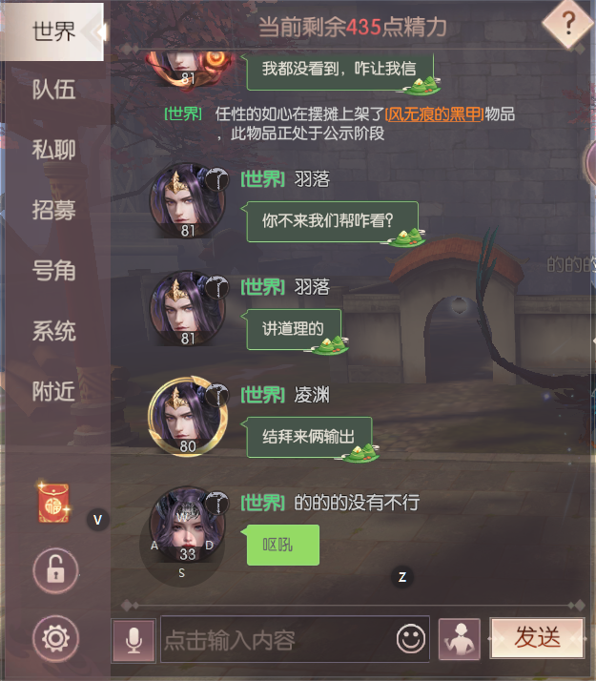
参考图

